Лист1
ИД23-1 | Маслов Александр Николаевич

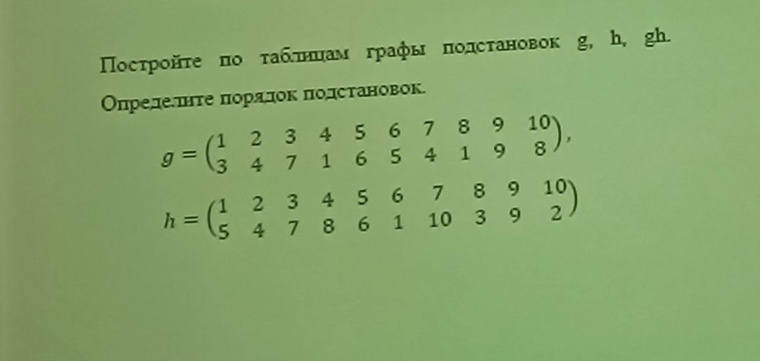
1)

 | g= | 1 | 2 | 3 | 4 | 5 | 6 | 7 | 8 | 9 | 10 |  |  |  | h= | 1 | 2 | 3 | 4 | 5 | 6 | 7 | 8 | 9 | 10
 |  | 3 | 4 | 7 | 1 | 6 | 5 | 4 | 1 | 9 | 8 |  |  |  |  | 5 | 4 | 7 | 8 | 6 | 1 | 10 | 3 | 9 | 2
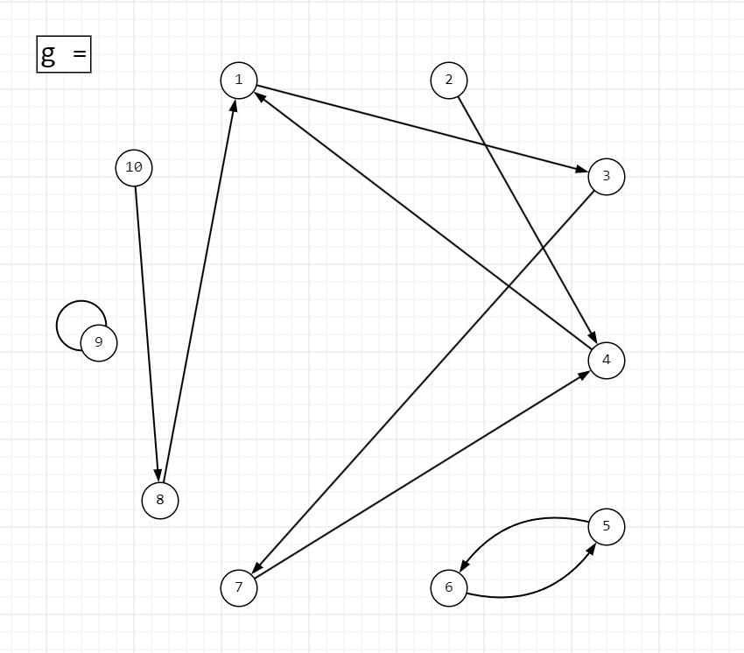
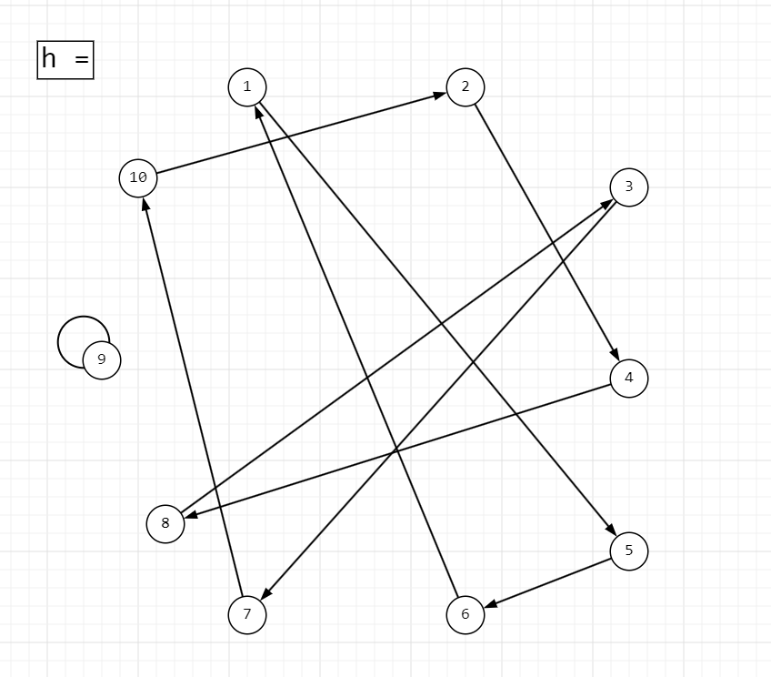

 |  |  |  |  |  |  |  |  |  |  |  |  |  |  |  |  |  | Циклы | Длина
 |  |  |  |  |  |  |  |  |  |  |  |  |  |  |  |  |  | (1,5,6,1) | 3
 |  | Циклы | Длина |  |  |  |  |  |  |  |  |  |  |  |  |  |  | (2,4,8,3,7,10,2) | 6
 |  | (1,4,7,3,1) | 4 |  |  |  |  |  |  |  |  |  |  |  |  |  |  | (9) | 1
 |  | (5, 6, 5) | 2
 |  | (9) | 1 |  |  |  |  |  |  |  |  |  |  |  |  |  |  | Порядок подстановки: |  |  | 6

 |  | Порядок подстановки: |  |  | 4

 | h = | 1 | 2 | 3 | 4 | 5 | 6 | 7 | 8 | 9 | 10
 |  | 5 | 4 | 7 | 8 | 6 | 1 | 10 | 3 | 9 | 2
 | g= | 1 | 2 | 3 | 4 | 5 | 6 | 7 | 8 | 9 | 10
 |  | 3 | 4 | 7 | 1 | 6 | 5 | 4 | 1 | 9 | 8

 | gh= | 1 | 2 | 3 | 4 | 5 | 6 | 7 | 8 | 9 | 10
 |  | 6 | 1 | 4 | 1 | 5 | 3 | 8 | 7 | 9 | 4
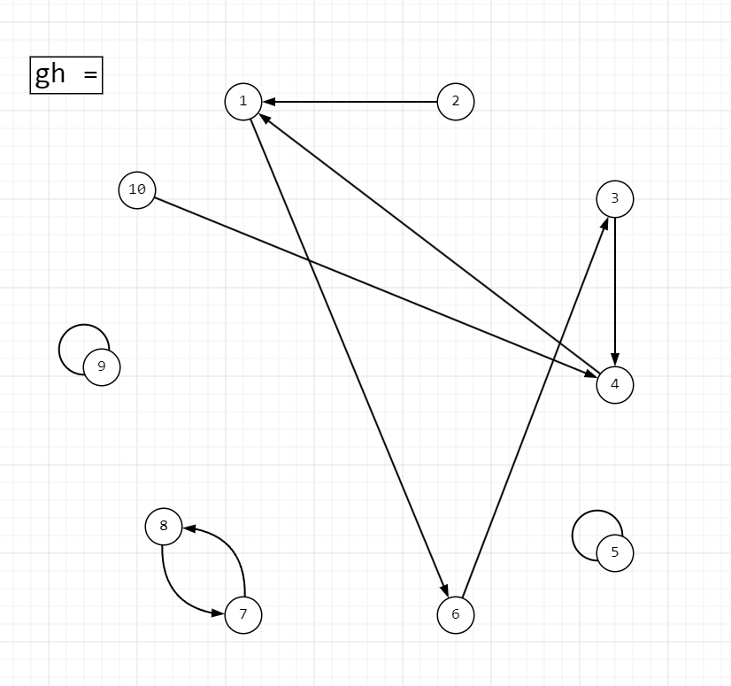

 |  | Циклы | Длина
 |  | (1,6,3,4,1) | 4
 |  | (8,7,8) | 2
 |  | (5) | 1
 |  | (9) | 1

 |  | Порядок подстановки: |  |  | 4

 | Ответ: | Порядки подстановки: |  |  | g = | 4
 |  |  |  |  | h = | 6
 |  |  |  |  | gh = | 4

2) | Таблица от 100 до 200 с использование решета Эрастофета

 | Распишем значения от 2 до 200
 |  | 2 | 3 | 4 | 5 | 6 | 7 | 8 | 9 | 10
 | 11 | 12 | 13 | 14 | 15 | 16 | 17 | 18 | 19 | 20
 | 21 | 22 | 23 | 24 | 25 | 26 | 27 | 28 | 29 | 30
 | 31 | 32 | 33 | 34 | 35 | 36 | 37 | 38 | 39 | 40
 | 41 | 42 | 43 | 44 | 45 | 46 | 47 | 48 | 49 | 50
 | 51 | 52 | 53 | 54 | 55 | 56 | 57 | 58 | 59 | 60
 | 61 | 62 | 63 | 64 | 65 | 66 | 67 | 68 | 69 | 70
 | 71 | 72 | 73 | 74 | 75 | 76 | 77 | 78 | 79 | 80
 | 81 | 82 | 83 | 84 | 85 | 86 | 87 | 88 | 89 | 90
 | 91 | 92 | 93 | 94 | 95 | 96 | 97 | 98 | 99 | 100
 | 101 | 102 | 103 | 104 | 105 | 106 | 107 | 108 | 109 | 110
 | 111 | 112 | 113 | 114 | 115 | 116 | 117 | 118 | 119 | 120
 | 121 | 122 | 123 | 124 | 125 | 126 | 127 | 128 | 129 | 121
 | 131 | 132 | 133 | 134 | 135 | 136 | 137 | 138 | 139 | 140
 | 141 | 142 | 143 | 144 | 145 | 146 | 147 | 148 | 149 | 150
 | 151 | 152 | 153 | 154 | 155 | 156 | 157 | 158 | 159 | 160
 | 161 | 162 | 163 | 164 | 165 | 166 | 167 | 168 | 169 | 170
 | 171 | 172 | 173 | 174 | 175 | 176 | 177 | 178 | 179 | 180
 | 181 | 182 | 183 | 184 | 185 | 186 | 187 | 188 | 189 | 190
 | 191 | 192 | 193 | 194 | 195 | 196 | 197 | 198 | 199 | 200

 | Удалим все значения делящиеся на 2 кроме 2

 |  | 2 | 3 |  | 5 |  | 7 |  | 9
 | 11 |  | 13 |  | 15 |  | 17 |  | 19
 | 21 |  | 23 |  | 25 |  | 27 |  | 29
 | 31 |  | 33 |  | 35 |  | 37 |  | 39
 | 41 |  | 43 |  | 45 |  | 47 |  | 49
 | 51 |  | 53 |  | 55 |  | 57 |  | 59
 | 61 |  | 63 |  | 65 |  | 67 |  | 69
 | 71 |  | 73 |  | 75 |  | 77 |  | 79
 | 81 |  | 83 |  | 85 |  | 87 |  | 89
 | 91 |  | 93 |  | 95 |  | 97 |  | 99
 | 101 |  | 103 |  | 105 |  | 107 |  | 109
 | 111 |  | 113 |  | 115 |  | 117 |  | 119
 | 121 |  | 123 |  | 125 |  | 127 |  | 129
 | 131 |  | 133 |  | 135 |  | 137 |  | 139
 | 141 |  | 143 |  | 145 |  | 147 |  | 149
 | 151 |  | 153 |  | 155 |  | 157 |  | 159
 | 161 |  | 163 |  | 165 |  | 167 |  | 169
 | 171 |  | 173 |  | 175 |  | 177 |  | 179
 | 181 |  | 183 |  | 185 |  | 187 |  | 189
 | 191 |  | 193 |  | 195 |  | 197 |  | 199

 | Удалим все значения делящиеся на 3 кроме 3

 |  | 2 | 3 |  | 5 |  | 7
 | 11 |  | 13 |  |  |  | 17 |  | 19
 |  |  | 23 |  | 25 |  |  |  | 29
 | 31 |  |  |  | 35 |  | 37
 | 41 |  | 43 |  |  |  | 47 |  | 49
 |  |  | 53 |  | 55 |  |  |  | 59
 | 61 |  |  |  | 65 |  | 67
 | 71 |  | 73 |  |  |  | 77 |  | 79
 |  |  | 83 |  | 85 |  |  |  | 89
 | 91 |  |  |  | 95 |  | 97
 | 101 |  | 103 |  |  |  | 107 |  | 109
 |  |  | 113 |  | 115 |  |  |  | 119
 | 121 |  |  |  | 125 |  | 127
 | 131 |  | 133 |  |  |  | 137 |  | 139
 |  |  | 143 |  | 145 |  |  |  | 149
 | 151 |  |  |  | 155 |  | 157
 | 161 |  | 163 |  |  |  | 167 |  | 169
 |  |  | 173 |  | 175 |  |  |  | 179
 | 181 |  |  |  | 185 |  | 187
 | 191 |  | 193 |  |  |  | 197 |  | 199

 | Удалим все значения делящиеся на 5 кроме 5

 |  | 2 | 3 |  | 5 |  | 7
 | 11 |  | 13 |  |  |  | 17 |  | 19
 |  |  | 23 |  |  |  |  |  | 29
 | 31 |  |  |  |  |  | 37
 | 41 |  | 43 |  |  |  | 47 |  | 49
 |  |  | 53 |  |  |  |  |  | 59
 | 61 |  |  |  |  |  | 67
 | 71 |  | 73 |  |  |  | 77 |  | 79
 |  |  | 83 |  |  |  |  |  | 89
 | 91 |  |  |  |  |  | 97
 | 101 |  | 103 |  |  |  | 107 |  | 109
 |  |  | 113 |  |  |  |  |  | 119
 | 121 |  |  |  |  |  | 127
 | 131 |  | 133 |  |  |  | 137 |  | 139
 |  |  | 143 |  |  |  |  |  | 149
 | 151 |  |  |  |  |  | 157
 | 161 |  | 163 |  |  |  | 167 |  | 169
 |  |  | 173 |  |  |  |  |  | 179
 | 181 |  |  |  |  |  | 187
 | 191 |  | 193 |  |  |  | 197 |  | 199

 | Удалим все значения делящиеся на 7 кроме 7

 |  | 2 | 3 |  | 5 |  | 7
 | 11 |  | 13 |  |  |  | 17 |  | 19
 |  |  | 23 |  |  |  |  |  | 29
 | 31 |  |  |  |  |  | 37
 | 41 |  | 43 |  |  |  | 47
 |  |  | 53 |  |  |  |  |  | 59
 | 61 |  |  |  |  |  | 67
 | 71 |  | 73 |  |  |  |  |  | 79
 |  |  | 83 |  |  |  |  |  | 89
 |  |  |  |  |  |  | 97
 | 101 |  | 103 |  |  |  | 107 |  | 109
 |  |  | 113
 | 121 |  |  |  |  |  | 127
 | 131 |  |  |  |  |  | 137 |  | 139
 |  |  | 143 |  |  |  |  |  | 149
 | 151 |  |  |  |  |  | 157
 |  |  | 163 |  |  |  | 167 |  | 169
 |  |  | 173 |  |  |  |  |  | 179
 | 181 |  |  |  |  |  | 187
 | 191 |  | 193 |  |  |  | 197 |  | 199

 | Удалим все значения делящиеся на 11 кроме 11

 |  | 2 | 3 |  | 5 |  | 7
 | 11 |  | 13 |  |  |  | 17 |  | 19
 |  |  | 23 |  |  |  |  |  | 29
 | 31 |  |  |  |  |  | 37
 | 41 |  | 43 |  |  |  | 47
 |  |  | 53 |  |  |  |  |  | 59
 | 61 |  |  |  |  |  | 67
 | 71 |  | 73 |  |  |  |  |  | 79
 |  |  | 83 |  |  |  |  |  | 89
 |  |  |  |  |  |  | 97
 | 101 |  | 103 |  |  |  | 107 |  | 109
 |  |  | 113
 |  |  |  |  |  |  | 127
 | 131 |  |  |  |  |  | 137 |  | 139
 |  |  |  |  |  |  |  |  | 149
 | 151 |  |  |  |  |  | 157
 |  |  | 163 |  |  |  | 167 |  | 169
 |  |  | 173 |  |  |  |  |  | 179
 | 181
 | 191 |  | 193 |  |  |  | 197 |  | 199

 | Удалим все значения делящиеся на 13 кроме 13

 |  | 2 | 3 |  | 5 |  | 7
 | 11 |  | 13 |  |  |  | 17 |  | 19
 |  |  | 23 |  |  |  |  |  | 29
 | 31 |  |  |  |  |  | 37
 | 41 |  | 43 |  |  |  | 47
 |  |  | 53 |  |  |  |  |  | 59
 | 61 |  |  |  |  |  | 67
 | 71 |  | 73 |  |  |  |  |  | 79
 |  |  | 83 |  |  |  |  |  | 89
 |  |  |  |  |  |  | 97
 | 101 |  | 103 |  |  |  | 107 |  | 109
 |  |  | 113
 |  |  |  |  |  |  | 127
 | 131 |  |  |  |  |  | 137 |  | 139
 |  |  |  |  |  |  |  |  | 149
 | 151 |  |  |  |  |  | 157
 |  |  | 163 |  |  |  | 167
 |  |  | 173 |  |  |  |  |  | 179
 | 181
 | 191 |  | 193 |  |  |  | 197 |  | 199

 | Уберем все значения меньше 100 и получаем простые числа от 100 до 200

 | 101 |  | 103 |  |  |  | 107 |  | 109
 |  |  | 113
 |  |  |  |  |  |  | 127
 | 131 |  |  |  |  |  | 137 |  | 139
 |  |  |  |  |  |  |  |  | 149
 | 151 |  |  |  |  |  | 157
 |  |  | 163 |  |  |  | 167
 |  |  | 173 |  |  |  |  |  | 179
 | 181
 | 191 |  | 193 |  |  |  | 197 |  | 199

 | Ответ: | 101 | 103 | 107 | 109 | 113 | 127 | 131 | 137 | 139 | 149 | 151 | 157 | 163 | 167 | 173 | 179 | 181 | 191 | 193 | 197 | 199

